Catalogue classique
 | Bon de commande Campagne & Chocolat
Nom Client:

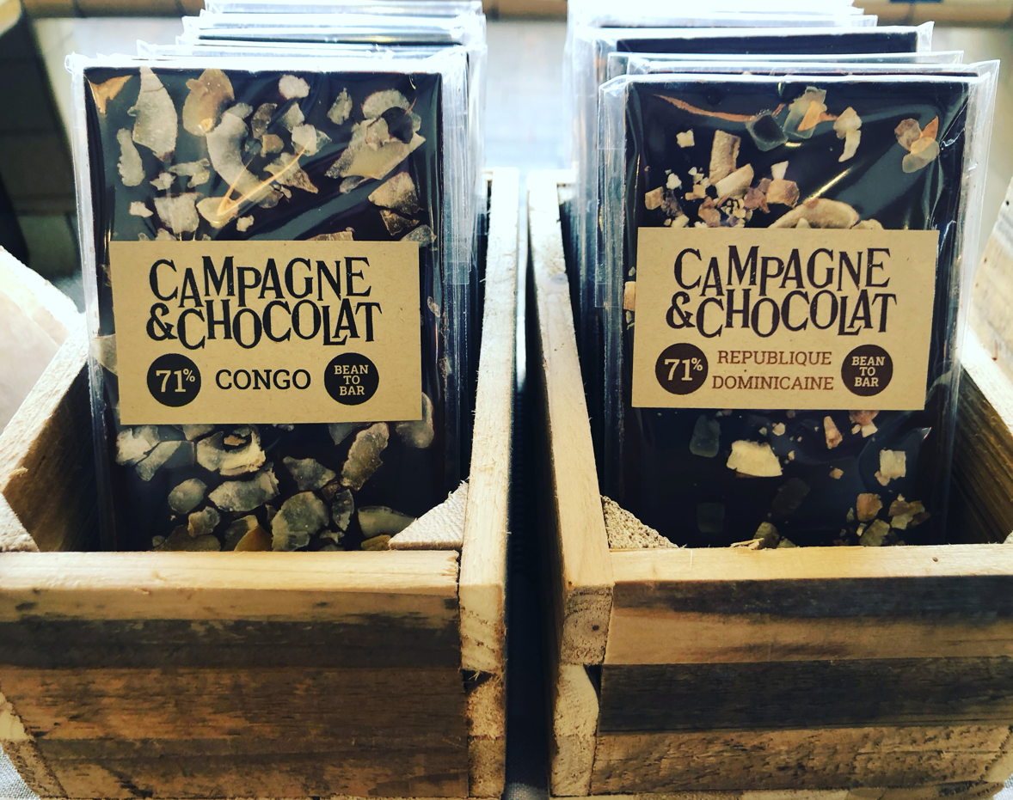
Catégorie | Produit | Tarif TTC | Quantité | Total TTC | (+0,50€ par tablette à 6,40€)
Tablettes Chocolat Noir | Pérou noir 71% | 5.90 € |  | 0.00 €
 | Côte d'Ivoire 71% | 5.90 € |  | 0.00 €
 | Guatemala 71% | 5.90 € |  | 0.00 €
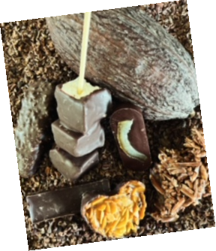
 | Bolivie 71% | 5.90 € |  | 0.00 €
 | Crunchy Chocolat noir 71% | 5.90 € |  | 0.00 €
Tablettes Chocolat Lait et blanc | Colombie Lait 51% | 5.90 € |  | 0.00 €
 | Sao Tomé lait 51% | 5.90 € |  | 0.00 €
 | Crunchy Chocolat lait 51% | 5.90 € |  | 0.00 €
 | Pérou blanc 34% | 5.90 € |  | 0.00 €
 | Crunchy Pérou blanc 34% | 5.90 € |  | 0.00 €
Sachets | 140g Figuettes chocolat Noir/lait | 8.00 € |  | 0.00 €
 | 100g Orangettes chocolat Noir | 8.00 € |  | 0.00 €
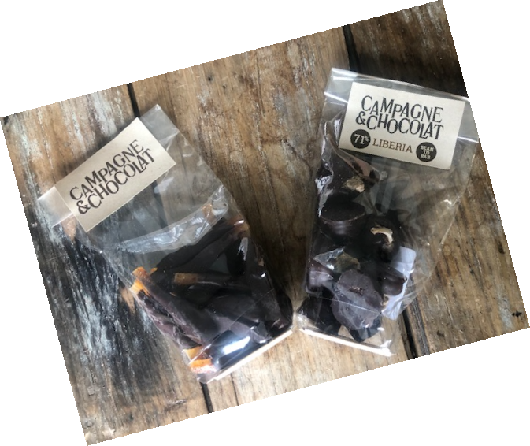
 | 100g Mendiants chocolat Noir | 8.00 € |  | 0.00 €
 | 150g Boites kraft tranches orange | 12.00 € |  | 0.00 €
 | 6 Florentins Chocolat Noir | 12.00 € |  | 0.00 €
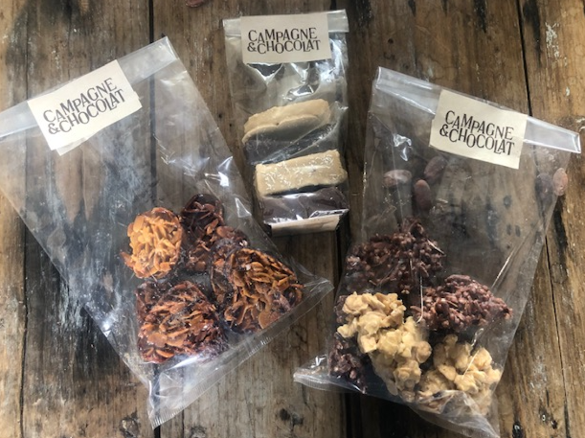
 | 6 Amandines Chocolat Noir | 12.00 € |  | 0.00 €
 | 6 Amandines Chocolat Lait | 12.00 € |  | 0.00 €
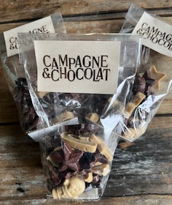
Pâte à tartiner 170 à 210g | Noisettes 50% | 8.90 € |  | 0.00 €
 | Noix de cajou 50% | 8.90 € |  | 0.00 €
 | Noix de Pécan 50% | 8.90 € |  | 0.00 €
 | Caramel beurre salé | 8.90 € |  | 0.00 €
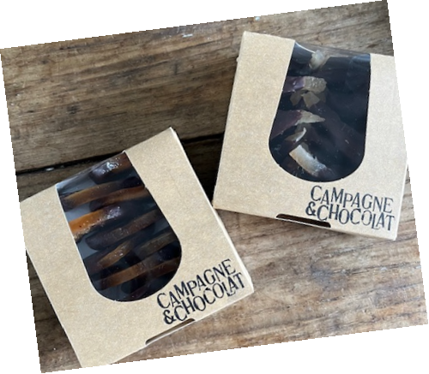
Noël | Coffret environ 190g | 18.00 € |  | 0.00 €
 | Sapin Noël | 8.00 € |  | 0.00 €
 | Friture Noël 100g | 8.00 € |  | 0.00 €
 | Coffret pâte à tartiner | 10.00 € |  | 0.00 €
 | Coffret 2 pâtes à tartiner | 18.00 € |  | 0.00 €
 | Coffret 3 pâtes à tartiner | 26.00 € |  | 0.00 €
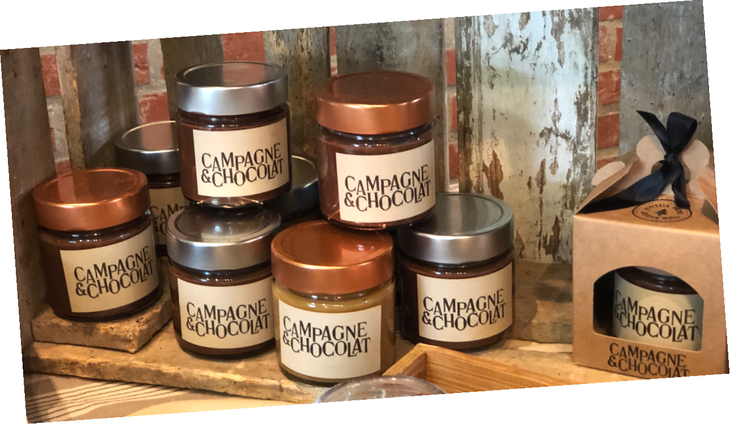
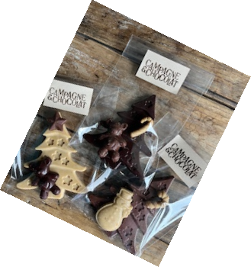
Total |  |  |  | 0.00 €

